OF DESTRUCCION
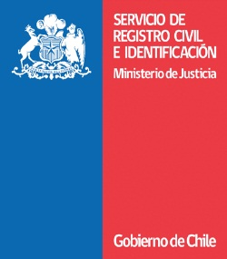

 | MEMORANDUM N° :

 | BULNES, | 2017-04-27

A : SEÑORES:
REGISTRO VEHICULOS MOTORIZADOS
D. REGIONAL CONCEPCIÓN.

DE : OFICIAL CIVIL ADJUNTO
REGISTRO CIVIL E IDENTIFICACIÓN
BULNES.

Junto con saludarla, me permito Adjuntar,
a Ud., V-1 (copia usuario) y V-2, de las P:P:U; mas abajo
Mencionadas, para su destrucción conforme a Circular D:N
N° 002 de fecha 21/01/2009.

Sin otro particular se despide atentamente,

NÓMINA DE Placas patentes para destrucción:

P.P.U. V-1 V-2

